ORDEN PARA FABRICAR
 | NOMBRE DEL PROYECTO: | BDECO MARIUCCI WERDELL (CAFE-ROMAN)
 | NO. COTIZACION=
 | QUIEN COTIZO:
 | CONTACTO CLIENTE:
 | TOTAL $:

Item # | Fabric Name | ESTILO | TIPO | PR, PNL, OSP | % FULLNESS | AREA O CUARTO | ANCHO FINAL | LARGO FINAL | RETORNO | PIN SETTING | STARTING SPACE
 |  |  |  |  |  |  |  |  |  |  |  | NOTAS

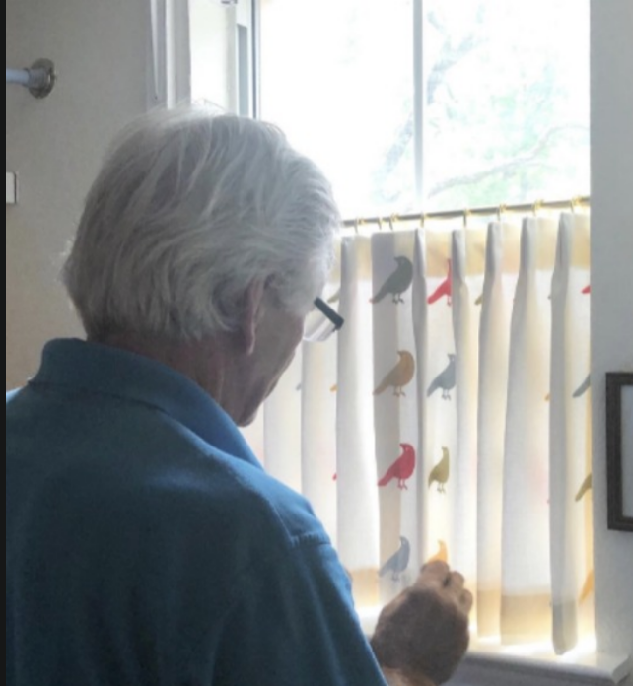
1 | UNLINED BEIGE 54" | PARICIAN | BO POLYCOTTON | PNL (L) | 180% | CAFÉ-A | 34.500 | 30.000 | 1.500 | 0.500 | 1.500 | BOOK PLEAT TACKING ON TOP (2 FINGER) (Steaming Drapery) / no stiffener and Grommet , (CAFÉ CURTAIN)/
2 | UNLINED BEIGE 54" | PARICIAN | BO POLYCOTTON | PNL (R) | 180% | CAFÉ-B | 34.500 | 30.000 | 1.500 | 0.500 | 1.500 | BOOK PLEAT TACKING ON TOP (2 FINGER) (Steaming Drapery) / no stiffener and Grommet , (CAFÉ CURTAIN)
3
4
5
6
7
8
9
10

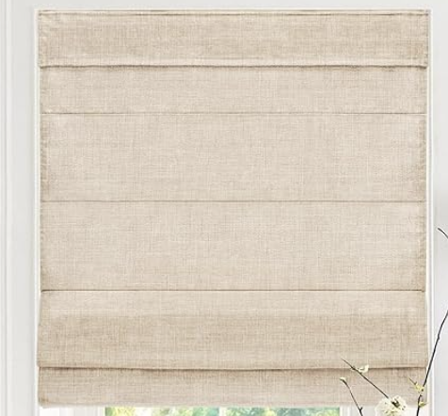
1 | CLASSIC ROMAN SHADE W/RIBS CCO CONTROL (L) 28.5 X 84" OM - W/ BALANCE - HEADER 2.5" POLYCOTTON WHITE

